5月


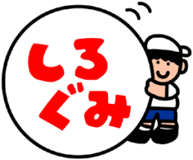
こんだてよていひょう
 | 
令和8年度
（2026年度）
恩方第二小学校
給食回数：17回
端午の節句
日・ 曜日 | 献立名 |  |  | 主な材料名 |  |  | 栄養価
 | 主食 | のみもの | 主菜 副菜など | 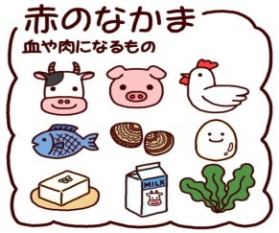 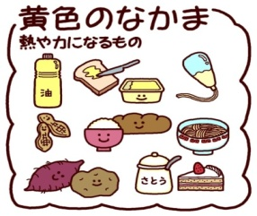 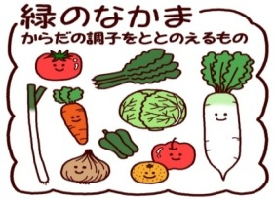 |  |  | エネルギーkcal たんぱくしつ g
1金 | ごはん |  | さごちの照り焼き たけのこのきんぴら 端午のすまし汁 美生柑 | さわら とりにく とうふ かまぼこ こんぶ けずりぶし ぎゅうにゅう | こめ さとう あぶら ごま ごまあぶら | たけのこ にんじん ごぼう いんげん だいこん えのきたけ ながねぎ こまつな みしょうかん | 600kcal
 |  |  |  |  |  |  | 27.4g
7木 | ビビンバ |  | ポップビーンズ ワンタンスープ | ぶたにく だいず あおのり けずりぶし ぎゅうにゅう | こめ さとう ごまあぶら ごま でんぷん あぶら ワンタンのかわ | にんにく しょうが だいこん にんじん もやし こまつな ながねぎ しいたけ | 629kcal
 |  |  |  |  |  |  | 23.1g
8金 | ごはん・ふりかけ |  | さばのごまみそ煮 すまし汁 野菜と油揚げの煮びたし | ちりめんじゃこ わかめ さば みそ あぶらあげ ゆば こんぶ けずりぶし ぎゅうにゅう | こめ ごま さとう | しょうが キャベツ もやし にんじん ほうれんそう ねぎ | 671kcal
 |  |  |  |  |  |  | 26.9g
11月 | パン |  | グリーンアスパラと ポテトのグラタン はくさいスープ オレンジポンチ | とりにく チーズ ベーコン けずりぶし ぎゅうにゅう | パン じゃがいも あぶら こむぎこ バター | たまねぎ グリーンアスパラ はくさい にんじん コーン フルーツかん みかんジュース | 646kcal
 |  |  |  |  |  |  | 22.7g
12火 | ごはん |  | マーボー豆腐 たまごとわかめのスープ 豆ナッツ黒糖 | とうふ ぶたにく みそ たまご とりにく わかめ けずりぶし だいず ぎゅうにゅう | こめ あぶら さとう でんぷん ごまあぶら ごま アーモンド くろざとう | ながねぎ にんじん にら しょうが にんにく たまねぎ | 690kcal
 |  |  |  |  |  |  | 28g
13水 | ごはん |  | ししゃもの七味焼き じゃが芋のそぼろ煮 野菜のおかか和え | ししゃも ぶたにく あぶらあげ ちりめんじゃこ かつおぶしこ ぎゅうにゅう | こめ じゃがいも こんにゃく あぶら さとう でんぷん | しょうが にんにく ねぎ たまねぎ にんじん グリンピース もやし こまつな | 639kcal
 |  |  |  |  |  |  | 24.3g
100年フード
14木 | 豚丼 |  | 香りキャベツ 具だくさんみそ汁 | ぶたにく あぶらあげ みそ にぼし ぎゅうにゅう | こめ さとう でんぷん じゃがいも あぶら | しょうが キャベツ ごぼう にんじん だいこん たまねぎ こまつな ながねぎ | 657kcal
 |  |  |  |  |  |  | 23.3g
15金 | 八王子ラーメン |  | うずら卵のからめ煮 ポテトの包み焼き 美生柑 | ぶたにく けずりぶし にぼし うずらたまご ぎゅうにゅう | むしちゅうかめん あぶら ごま ごまあぶら じゃがいも ぎょうざのかわ | たけのこ にんにく しょうが コーン きくらげ もやし こまつな たまねぎ みしょうかん | 633kcal
 |  |  |  |  |  |  | 23.5g
18月 | グリンピースごはん |  | たこやきふうがんも ごま和え 呉汁 | がんもどき かつおぶしこ あおのり だいず ぶたにく とうふ みそ けずりぶし ぎゅうにゅう | こめ さとう ごま じゃがいも こんにゃく あぶら | グリンピース こまつな にんじん もやし しめじ だいこん たまねぎ | 612kcal
 |  |  |  |  |  |  | 24.5g
19火 | セサミトースト |  | ビーンズトマトシチュー カリカリじゃこサラダ | きんときまめ ベーコン チーズ とりにく ちりめんじゃこ ぎゅうにゅう | パン バター さとう ごま じゃがいも あぶら こむぎこ ごまあぶら | たまねぎ にんじん にんにく マッシュルーム グリンピース コーン キャベツ | 633kcal
 |  |  |  |  |  |  | 22.5g
20水 | 五目うま煮丼 |  | 手作りさかなナッツ 春雨スープ | とうふ かまぼこ むきえび いりこ いか ぶたにく うずらのたまご けずりぶし ぎゅうにゅう | g | にんじん はくさい たけのこ いんげん しいたけ にんにく しょうが たまねぎ きくらげ こまつな | 641kcal
 |  |  |  |  |  |  | 26.6g
21木 | ゆかりごはん |  | ちくわのマヨネーズ焼き 小松菜汁 ゆでそらまめ 冷凍みかん | ちくわ かつおぶしこ あおのり とりにく とうふ あぶらあげ けずりぶし ぎゅうにゅう | こめ マヨネーズ でんぷん | にんじん たまねぎ えのきたけ こまつな そらまめ ゆかりこ れいとうみかん | 613kcal
 |  |  |  |  |  |  | 24.1g
22金 | みそカツ丼 |  | きのこスープ スタミナきゅうり | ぶたにく みそ とりにく とうふ けずりぶし たまご ぎゅうにゅう | こめ こむぎこ パンこ あぶら さとう ごま ごまあぶら | キャベツ にんじん たまねぎ しいたけ しめじ えのきたけ きゅうり にんにく | 674kcal
 |  |  |  |  |  |  | 25.8g
25月 | 運動会振替休業日

台湾・高雄市 友好交流都市献立
26火 | ルーローハン |  | タンファータン フルーツヨーグルト | ぶたにく とりにく たまご けずりぶし ヨーグルト ぎゅうにゅう | こめ さとう でんぷん ごまあぶら | しょうが たまねぎ たけのこ しいたけ チンゲンツァイ にんじん こまつな フルーツかん | 633kcal
 |  |  |  |  |  |  | 25.1g
27水 | 豆入りドライカレー |  | 野菜とじゃこのサラダ メロン | ぶたにく ちりめんじゃこ だいず ぎゅうにゅう | こめ あぶら こむぎこ バター ごまあぶら さとう | たまねぎ にんじん グリンピース にんにく しょうが きゅうり もやし コーン メロン | 645kcal
 |  |  |  |  |  |  | 22.8g
28木 | ごはん |  | かつおの竜田揚げ じゃこと野菜のにんにく風味 かきたま汁 | かつお ちりめんじゃこ とりにく とうふ けずりぶし たまご ぎゅうにゅう | こめ でんぷん あぶら さとう ごまあぶら | しょうが にんじん キャベツ もやし にんにく たまねぎ こまつな | 612kcal
 |  |  |  |  |  |  | 32.4g
29金 | はち大根おろし スパゲティ |  | じゃがいもと豆のクリームスープ わかめコーンサラダ | ツナ のり しろいんげんまめ ベーコン ぎゅうにゅう なまクリーム わかめ | スパゲティ あぶら さとう じゃがいも こむぎこ バター ごまあぶら | だいこん えのきたけ たまねぎ キャベツ コーン もやし にんじん りんごジュース | 654kcal
 |  |  |  |  |  |  | 21.4g
＊献立の材料と柑橘の種類は 入荷状況等により変更することがあります。あらかじめご了承ください。

